Лист1
ОБЩЕСТВО С ОГРАНИЧЕННОЙ ОТВЕТСТВЕННОСТЬЮ
"Производственно-строительная
компания ДиАС"

г. Москва, Волоколамское шоссе, д. 1, стр. 1, пом. 1 - ком. 22, тел.8-925-517-8710

 |  | Правление ТСЖ "Путилково-Люкс"

Коммерческое предложение на поставку и монтаж детского игрового оборудования

№ | Наименование и внешний вид |  | кол-во, шт. | цена за шт. | Сумма, руб.
1 | 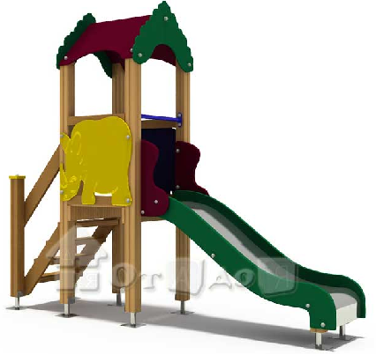 Горка с крышей ГР 10 (3000х800х2700 мм) |  | 1 | 45460.00 | 45460.00
2 |  Карусель КР 5.1 (1400х1400х800 мм) |  | 1 | 28350.00 | 28350.00
3 | 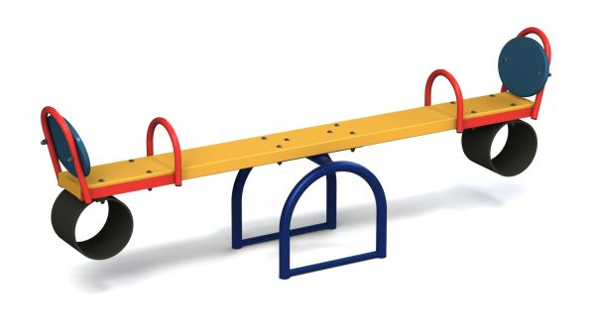 Качалка-балансир КБ 1 (3000x420x650 мм) |  | 1 | 14600.00 | 14600.00
 | Итого за оборудование: |  | 3 |  | 88410.00
 | Доставка, сборка и монтаж оборудования: |  |  |  | 17682.00
 | Всего к оплате: |  |  |  | 106092.00
 | в том числе НДС-20%: |  |  |  | 13486.27

Генеральный директор
ООО "ПСК ДиАС" |  | _________________С.С. Пилоян

